Sheet1
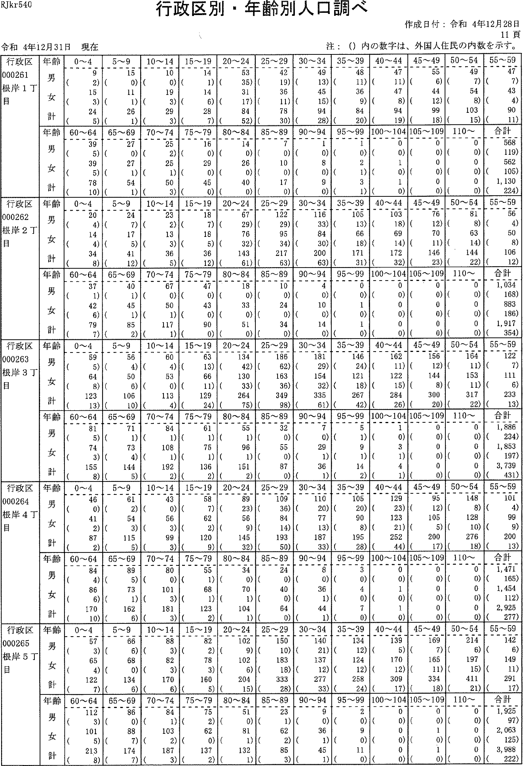

RJkr540
行政選別・年齢別人口調べ
注：(）内の数字は、外国人住民の内数を示す。
令和4年12月31日現在
作成日付：令和4年12月28日
11頁
行政区 000261 根岸1丁目 | 年齢 男 女 計 | 0-'-4 9 (2) 15 (3) 24 (5) | 5-'9 15 (0) 11 (1) 26 (1) | 10-'14 10 (0) 19 (3) 29 (3) | 15'-19 14 (1) 14 (6) 28 (7) | 20-24 53 (35) 31 (17) 84 (52) | 25-'29 42 (19)36 (ii)78 (30) | 30'--34 49 (13) 45 (15) 94 (28) | 35-'39 48 (11) 36 (9) 84 (20) | 40'--44 47 (11) 47 (8) 94 (19) | 45-,49 55 (6) 44 (12) 99(18) | 50-'54 49 (7) 54 (8)103{is) | 刊劃
 | 齢Jじ十 雄男女計年与1“言 | 60-'--6439 (5)39 (5) 78 (10) | 65'-'69 27 (0) 27 (1) 54 (1) | 70----74 25 (2) 25 (1) 50 (3) | 75'-- 7916 (0) 29 (0) 46 (o) | 80-8414 （の26 (0)40(o) | 85-'897 (o)10 (0)17(0) | 90'-94 1 (0) 8 (0) 9 (0) | 95-99 1 (0) 2 (1) 3 (i) | i00-'104 0 (0) 1 (0) 1 (0) | 105'-109 0 (0) 0 (0) 0 (0) | I 10'-' 0 (0)0 (0)0(0) | 欄団
行政区 000262 根岸2丁目 | 齢1く十雄男女計 年E一）ブ“・ョ・ | 0~4 20 (4) 14 (4) 34 (8) | 5-,_-9 24 (7) 17 (5) 41 (12) | 10--14 23 (2) 13 (3) 36 (5) | 15--19 18 (7) 18 (5) 36 (12) | 20--'24 67 (29) 76 (32) 143 (61) | 25'-29122 (29)95 (34) 217 (63) | 30-'34116 (33)84 (30)200(63) | 35'-,39 105 (13) 66 (18) 171 (31) | 40-'--'44103 (18)69 (14) 172 (32) | 45-4976 (12)70 (11) 146 (23) | 50-,54 Si (8) 63 (14)144(22) | 55'-59 56 (4) 50 (8) 106 (12)
 | 齢1フぐ十雄男女計 年言 | 60-'64 37 (1) 42 (6) 79 (7) | 90552 6448 一・ にU一 6 | 70-74 67 (0) 50 (1) 117 (1) | 75-'--79 47 (0) 43 (0) 90 (0) | 80-84 18 (0) 33 (0) 51 (0) | 85-89 10 (0)24 (0)34（の | 90-'94 4 (0) 10 (0) 14 (0) | 95'-'99 0 (0) 1 (0) 1 (0) | 100 '-' 104 0 (0) 0 (0) 0 (0) | 105 -'--' 109 0 (0) 0 (0) 0 (0) | 110-' 0 (0)0 (0)0(0) | 合計 1, 034 (168)883 (186) 1,917 (354)
行政区 000263 根岸3丁目 | 齢ョ7く十 躍男女計年1プ“言 | 0-4 59 (5) 64 (8) 123 (13) | 5~9 56 (4) 50 (6) 106 (10) | 10 '--' 14 60 (4) 53 （の 113 (4) | 15----19 63 (13)66 (ii)129(24) | 20'-'24134 (42)130 (33) 264 (75) | 25'-'29186 (62)163 (36)349(98) | 30-'34 181 (29) 154 (32) 335 (61) | 35,-'ag 146 (24) 121 (18) 267 (42) | 40-'44 162 (11) 122 (15) 284 (26) | 45'--49 156 (12) 144 (8)300(20) | 50-'54164 (ii)153 (11) 317 (22) | 55'-'59 122 (7) 111 (6) 233 (13)
 | 齢ョ7ぐ十雄男女計 年うブ）、冒 | 60 --' 64 81 (5) 74 (3) 155 (8) | 65~6971 (1)73 (4) 144 (5) | 70 -'7484 (1)108 (1) 192 (2) | 75'-'79 61 (1) 75 (1) 136 (2) | 80-84 55 (1) 96 (1) 151 (2) | 85'-'8932 (o)55 (0)87(0) | 90 -'94 7 (o) 29 (1) 36 (1) | 95-,-.99 5 (1) 9 (1) 14 (2) | 100'---104 1 (0) 3 (1) 4 (1) | 105'-109 0 (0)0 (o)0(0) | 110-' 0 {0)0 (0)0(0) | 合計 1, 886 (234) 1,853 (197) 3,739 (431)
行政区 000264 根岸4T 目 | 齢17c十維男女計 年うプ“言 | 0~4 46 （の 41 (2) 87 (2) | 5~9 61 (2) 54 (3) 115 (5) | 10~1443 (0)56 (3) 99 (3) | 15~19 58 (7) 62 (2) 120 (9) | 20~24 89 (23) 56 (9)145(32) | 25~29109 (36)84 {14)193(50) | 30~34110 (2の77 (13) 187 (33) | 35~39105 (2の90 (8) 195 (28) | 40~44 129 (23) 123 (21) 252 (44) | 45~49 95 (12) 105 (5) 200 (17) | 50~54 148 (8) 125 (1の276 (15) | 55~59 101 (4) 99 (9) 200 (13)
 | 齢ョフく十球男女計 年Jブ“言 | 60~64 84 (4) 86 (6) 170 (10) | 65~69 89 (5) 73 (1) 162 (6) | 70~74 80 (0) 101 (3) 181 (3) | 75~79 55 (1) 68 (1) 123 (2) | 80~84 34 (0)70 (1) 104 (1) | 85~8924 (0)40 (0) 64 (0) | 90~94 8 (0) 36 (1) 44 (1) | 95~99 3 (0) 4 (0) 7 (0) | 100~104 0 (0) 1 (0) 1 (0) | 105~109 0 (0) 0 (0) 0 (0) | 110~ 0 (0)0 (0)0(0) | 合計 1,471 (165) 1,454 (112) 2,925 (277)
一」丁 区5--J 政26引 誕02岸 行00赫1 100根目 | 齢ーぐ十維男女計 年jブ）。冒 | 0~4 57 (3) 65 (4) 122 (7) | 5~9 66 (6) 68 (0) 134 (6) | 10~14 88 (3) 82 (3) 170 (6) | 15~19 82 (2) 78 (3) 160 (5) | 20~24 102 (9) 102 (6)204(15) | 25~29 150 (10)183 (18)333(28) | 30~34 140 (21) 137 (12) 277 (33) | 35~39 134 (12) 124 (12) 258 (24) | 40~44 139 (5) 170 (12) 309 (17) | 45~49 169 (7) 165 {11) 334 (18) | 50~54 214 (6)197 {15)411(21) | 55~59 142 (6) 149 (11) 291 (17)
 | 齢Jコぐ十堆男女計 年E一）ブ“言 | 60~64 112 (3) 101 (5) 213 (8) | 65~69 86 (0) 88 (7) 174 (7) | 70~74 84 (1) 103 (2) 187 (3) | 75~79 75 (2) 62 (0) 137 (2) | 80~84 51 (0) 8l (1) 132 (1) | 85~89 23 (1) 62 (2) S5 (3) | 90~94 9 (0) 36 (1) 45 (1) | 95~99 2 (0) 9 (0) ll (0) | 100~104 0 (0)0 (0)0(0) | 105~109 O (0) l (0) 1 {0) | 110~ 0 {0)0 (0)0(0) | 合計 1,925 (97) 2,063 (125) 3,988 (222)

RJkr540
行政区別・年齢別人口調べ
作成日付：令和4年12月28日
12頁
令和4年12月31日現在 | 注：(）内の数字は、外国人住民の内数を示す。

行政区 000271 入谷1丁目 | 一齢Jく十一雄男女計 一年Eフブ“言 | 0-4 34 (1) 46 (1) 80 (2) | 5-'-,g 52 (1)44 (1) 96 (2) | 10-14 32 (0) 48 (0)80(0) | 15-19 48 (6) 44 (3) 92 (9) | 20-'- 24 69 (10)90 (12)159(22) | 25--29 164 (21) 148 (22) 312 (43) | 30-34 139 (6) 138 (21) 277 (27) | 35-39 136 (8) 137 (10) 273 (18) | 40-44114 (ii)121 (ii)235(22) | 45-'--49 150 (5) 135 (9) 285 (14) | 50-'--54 153 (6) 133 (8)286 (14) | 55-59 124 (3)123 (8)247 (ii)
 | 齢ーぐ十雄男女計年E一）ブ“・一言 | 60-'-64 84 (6) 90 (4) 174 (10) | 65-69 76 (0)80 (3) 155 (3) | 70--74 100 (2) 111 (1) 211 (3) | 75,-79 62 (1) 91 (1) 153 (2) | 80-'-'84 40 (1)86 (0)126(1) | 85-89 32 (1) 57 (1) 89 (2) | 90-94 11 (0) 35 (0) 46 (0) | 95-99 2 (o) 4 (0) 6 (o) | 100-104 0 (0) 1 (0) 1 (0) | 105'- 109 0 (0) 0 (0) 0 (0) | 110- 0 (0)0 (0)0(0) | 合計 1, 621 (89) 1, 762 (116) 3, 383 (205)
行政区 000272 入谷2丁目 | 齢ョJで十雄男女計 年E一ノブ“言 | 0~4 42 (3) 41 (1) 83 (4) | 5~9 38 (0) 39 (1) 77 (1) | 10-14 38 (2) 33 (1) 71 (3) | 15,-'--lg 47 (6) 43 (4) 90 (10) | 20~2473 (22)80 (8)153(30) | 25-29 161 (25) 151 (18) 312 (43) | 30-34 157 (25) 140 (25) 297 (5の | 35-39 122 (15) 114 (21)236(36) | 40-'--44118 (ii)123 (4) 241 (15) | 45-.--49 130 (7) 110 (3) 240 (10) | 50-'54 120 (6) 97 (5) 217 (11) | 55-,-59 80 (2) 74 (4) 154 (6)
 | 齢1く十雄男女計年うプ？言 | E30-64 75 (0) 73 (3) 148 (3) | 65-6947 (3)69 (6) 116 (9) | 70-74 86 (i) 62 (1) 148 (2) | 75-.79 41 (0) 54 (2) 95 (2) | 80-8435 (0)64 (0)99(0) | 85 -8926 (0)46 (0) 72 {0) | 90-94 8 (0)19 (0)27(0) | 95-99 1 (0) 9 (0) 10 (0) | 100-104 0 (0) 2 (0) 2 (0) | 105- 109 0 (0) 0 (0) 0 (0) | 110-'-' 0 (0)0 (0)0(0) | 合計 1,445 (128) 1,443 (107) 2, 888 (236)
行政区 000281 竜泉1丁 目 | 齢IJぐ十維男女計年うブ言 | 0~4 39 (1) 41 (2) 80 (3) | 5~9 32 (2) 27 (1) 59 (3) | 10-'--14 39 （の 26 (3) 66 (3) | 15--'- 19 37 (7) 42 (3) 79 (10) | 20 -2483 (19)82 (16) 165 (35) | 25-29 148 (27)144 {20) 292 (47) | 30-34 107 (17)99 (15)206(32) | 35~39 103 (7)110 (15)213 (22) | 40---44114 (3)82 (9) 196 (12) | 45-49 110 (6) 103 (7) 213 (13) | 50-54 109 (4) 104 (8)213(12) | 55-59 86 (3) 98 (3) 184 (6)
 | 齢1ぐ十確男女計年占ブ）言 | 60-'-'64 78 (2) 78 (6) 156 (8) | 65-69 65 (2) 49 (3) 114 (5) | 70-74 62 (2) 53 (0) 115 (2) | 75-.79 33 (2) 51 (1) 84 (3) | 80-'-'84 37 (0) 41 (1) 78 (1) | 85-89 36 (1) 52 (0) 88 (1) | 90-'--94 6 (o)24 (1) 30 (1) | 95-'-99 1 (0) 3 (0) 4 (0) | 100 --'-' 104 0 (o)0 (0)0(0) | 105-'- 109 0 (0) 0 (0) 0 (0) | 110~ 0 (0)O (0)0(Q) | 合計 1,325 (105) 1,3D9 (114) 2,634 (219)
圭ロ2 什え00IJ え嶋っ】えし 一丁心唾千｝0竜目 | 齢ョ7く十堆男女計年Eフブ“言 | 0~4 47 (7) 45 (4) 92 (11) | 5~9 6l (5) 53 (3) 114 (8) | 10~14 58 (3) 69 (1) 127 (4) | 15~19 56 (3) 69 (3) 125 (6) | 20~24102 (19)95 (7) 197 (26) | 25~29 142 (25) 149 (16) 291 (41) | 30~34 118 (13)134 (27)252(4の | 35~39 IC8 (17) 114 (23)222(40) | 40~44 130 (11)134 (21)264(32) | 45~49 152 (8) 136 (9) 288 (17) | 50~54 131 (5) 142 (10) 273 (15) | 55~59 109 (5) 122 (4) 231 (9)
 | 齢17ぐ十雄男女計年E一）ブ）・盲 | 60~64 78 (4) 74 (5) 152 (9) | 65~6959 (3)72 (7) 131 (10) | 70~74 77 (0) 85 (0) 162 (0) | 75~79 42 (0)68 (0)110(0) | 80~8429 (0)46 (1) 75 (1) | 85~89l5 （の3O (0)45(0) | 90~94 2 (0)l3 (0)15(0) | 95~990 (0) 9 (0)9(0) | 100~104 0 (0) 0 (0) 0 (0) | 105~109 0 (0)0 (0)0(0) | 110~ O (0)0 (0)O(0) | 合計 1,516 (128) 1,659 (141) 3,175 (269)
-L丁 区3ド 政28む 行00参1 手00竜目 | 齢ョJく十球男女計年Jブ）言 | 0~4 52 (1) 39 (1) 91 (2) | 5~9 55 (3) 40 (2)g5(5} | 10~14 57 (4)30 (0) 87 (4) | 15~19 53 (4) 52 (3) 105 (7) | 20~24 79 (10) 66 (8) 145 (18) | 25~29 153 (22) 140 (14) 293 (36) | 30~34 132 (11) 131 (17) 263 (25) | 35~39 124 (5) 114 (12) 235 (20) | 40~44 144 (8) 110 (8) 254 (16) | 45~49 136 (9) 117 (10) 253 (19) | 50~54 129 (4) 134 (8) 263 (12) | 55~59 108 (5) 109 (9) 217 (14)
 | 齢17ぐ十碓男女計年うブ“ョ・ | 60~64 101 (2) 72 (2) 173 (4) | 65~69 82 (1) 75 (2) 157 (3) | 70~74 87 (0) 84 (2) 171 (2) | 75~79 70 （の 81 （の 151 （の | 80~84 55 (0) 82 (0) 137 (0) | 85~89 33 {0) 61 (1) 94 (1) | 90~94 9 (0) 32 (0) 41 (0) | 95~99 2 (0) 7 (0) 9 (0) | 100~104 0 (0) 2 (0) 2 (0) | 105~109 0 (0)0 (0)0(0) | 110~ O (0)O (0)0(0) | 合計 1,661 (92) 1,578 (99) 3,239 (191}

RJkr540
行政区別・年齢別人口調べ
作成日付：令和4年12月28日
13頁
令和4年12月31日現在 | 注：(）内の数字は、外国入住民の内数を示す。

行政区 000291 松が谷1 丁目 | 年齢 男 女 計 | 0~A 33 (1) 28 (1) 61 (2) | 5-- 9 16 (0) 16 (i) 32 (1) | 10'-'14 12 (2) 16 (0) 28 (2) | 15 '--' 19 21 (2)12 (1)33 (3) | 20'-24 23 (3) 32 (4) 55 (7) | 25-29 48 (9) 51 (5) 99 (14) | 30--'34 66 (6) 69 (10) 125 (16) | 35'-39 56 (4) 70 (4) 126 (8) | 40-'--44 59 (2) 47 (9) 106 (7) | 45-'49 59 (4) 56 (3) 115 (7) | 50-54 48 (7) 63 (9) 111 (16) | 55'-59 41 (3) 31 (1) 72 (4)
 | 齢Iじ十雄男女計 年占プ“言 | 60-64 39 (1) 34 (3) 73 (4) | 65'-69 32 (1) 19 (0) 51 (1) | 70-7432 (0)26 (0) 57 (0) | 75'-'7916 (1) 24 (0) 40 (1) | 80 '--'84 12 （の 21 （の 33 (0) | 85--'89 8 (0)14 (0)22(0) | 90--94 l (0) 5 (0) 6 (0) | 95-99 3 (0) 1 (0) 4 (0) | 100- 104 0 (o) 0 (0) 0 (0) | 105 -' 109 0 (0) 0 (0) 0 (0) | 110~ 0 (0)0 (0)0(0) | 合計 615 (46) 634 (47) 1,249 (93)
行政区 000292 松が谷2 丁目 | 齢:7く十 雌男女計 年吉ブ“言 | 0~4 36 (1) 29 (0) 65 (1) | 5~9 48 (2) 49 (0) 97 (2) | 10--'14 36 (0) 43 (0) 79 (0) | 15'-'19 21 (3) 32 （の 53 (3) | 20'-24 54 (6) 73 (8) 127 (14) | 25-'29104 (13) 116 (18)220(31) | 30'-'34103 (13)93 (12) 196 (25) | 35'_-39 94 (7) 86 (7) 179 (14) | 40-44 118 (4) 90 (8) 208 (12) | 45-'4996 (2) 07 (8) 193 (10) | 50'-'54 88 (3)84 (3)172 (6) | 55-59 70 (1) 66 (2) 136 (3)
 | 齢ョ:7く十雄男女計 年:7 | 60'-64 63 (0)60 (o)123(0) | 65---69 46 (4) 57 (2) 103 (6) | 70'-74 67 （の 57 (1) 124 (1) | 75-79 48 (1) 47 (1) 95 (2) | 80-84 32 (1) 41 (0) 73 (1) | 85-'89 21 （の 31 (0) 52 (0) | 90--'94 5 (o) 23 (0) 28 (0) | 95'-'99 2 (0) 5 (0) 7 (0) | 100-104 0 (0) 0 (0) 0 (0) | 105---109 0 (o) 0 (0) 0 (0) | 110'-- 0 (0)0 (0)0(0) | 合計 1, 152 (61) 1,178 (70) 2,330 (131)
行政区 000293 松が谷3 T目 | 年齢 男 女 計 | 0~4 43 (2) 51 (1) 94 (3) | 5-9 52 (a) 53 (a) 105 (0) | 10-14 32 （の 32 (3) 64 (3) | 15-'19 36 (3) 21 (1) 57 (4) | 20--'24 54 (1の 61 (2) 115 (12) | 25'--'29 117 (12) 86 (13) 203 (25) | 30'-'34100 (12) 81 (9) 181 (21) | 35'-'39 112 (8) 84 (7) 196 (15) | 40'--'44112 (6)84 (6) 196 (12) | 45'-'--49114 (7)109 (6) 223 (13) | 50--'5492 (1)90 (7) 182 (8) | 55'-'5977 (0)61 (2) 138 (2)
 | 齢ョ:7ぐ＋議男女計 年与ブ“言 | 60'-64 77 (1) 66 (4) 143 (5) | 65-'69 69 (1)44 (3) 113 (4) | 70-74 68 （の 71 (3) 139 (3) | 75'-79 49 (0) 65 (0) 114 (0) | 80'-'84 45 (1) 50 (0) 95 (1) | 85-'89 24 (a) 41 (a) 65 (0) | 90-94 7 (0) 10 （・0) 17 (0) | 95'-99 0 (0) 8 (0) 8 (0) | 100'-' 104 0 (0) 2 (o) 2 (0) | 105-' 109 0 (0) 0 (0) 0 (0) | 110- 0 (0)0 (0)0(0) | 合計 1,280 (64) 1,170 (67) 2,450 (131)
行政区 000294 松が谷4 丁目 | 齢:7ぐ十 筆男女計年占ブ“言 | 0~4 47 (2) 30 (0) 77 (2} | 5~9 31 (2) 33 (1) 64 (3) | 10~14 40 (3) 40 (4) 80 (7) | 15~19 35 (6) 39 (1) 74 (7) | 20~24 75 (14) 89 (15) 164 (29) | 25~29 109 (16)127 (13)236(29) | 30~34 139 (22) 124 (14) 263 (36) | 35~39129 (12)114 (22)243(34) | 40~44 95 (7) 101 (10) 19fi (17) | 45~49 120 (7) 103 (9) 223 (16) | 50~54 113 (10) 112 (9) 225 (19) | 55~59 86 (7) 88 (8) 174 (15)
 | 齢ョJく十 雄男女計 年1ブ“言 | 60~64 54 (3) 58 (7) 112 (10) | 65~69 53 (1) 35 (3) 88 (4) | 70~74 73 (2) 75 (0) 148 (2) | 75~7962 (0)6l (0)123(0) | 80~8唾 32 (1) 58 (1) 90 (2) | 85~89 16 （の 43 (0) 59 (0) | 90~94 15 (0) 29 (0) 44 (0) | 95~99 1 (0) 7 (0) 8 (0) | 100~104 0 (0) 1 (0) 1 (0) | 105~109 0 (0)0 (0)0(0) | 110~ O (0)O (0)0(0) | 合計 1,325 (115) 1,367 (117) 2,692 (232)
躯301緯1 御0002酵m | 齢ーぐ十堆男女計 年うブ）。ョ | 0~4 7 (0)12 (0)19(0) | 5~9 13 (3) 19 （の 32 (3) | 10~14 8 (0) 14 (0) 22 (0) | 15~198 (0)12 (1)20(1) | 20~24 23 (4) l2 (6) 35 (10) | 25~29 27 (3) 22 (8) 49 (11) | 30~34 25 (2) 31 (3) 56 (5) | 35~39 41 (3) 3I (2) 72 (5) | 40~44 39 (2) 40 (2) 79 (4) | 45~49 46 (6) 33 (2) 79 (8) | 50~5433 (1)5O (4) 83 (5) | 55~59 36 (0)33 (3) 69 (3)
 | 齢ョJぐ十堆男女計 年E一）ブ）・言 | 60~64 21 （の 21 (1) 42 (1) | 65~69 24 (1) 36 (2) 60 (3) | 70~74 32 (1) 41 (1) 73 (2) | 75~79 2l (0) 23 (0) 44 (0) | 80~84 12 (0) 31 (0) 43 (0) | 85~89 14 (0) 15 (0) 29 (0) | 90~94 3 (1) 8 (0) 11 (1) | 95~99 1 (0) l (0) 2 (0) | 100~104 0 (0) l (0) l (0) | 105~109 0 (0)0 (0)O(0) | 110~ O (0)O (0)0(0) | 合計 434 (27)486 (35)920 (62)

RJkr540 | 行政区別・年齢別人口調べ

作成日付：令和4年12月28日
14頁
令和唾年12月31日現在 注：(）内の数字は、外国人住民の内数を示す。
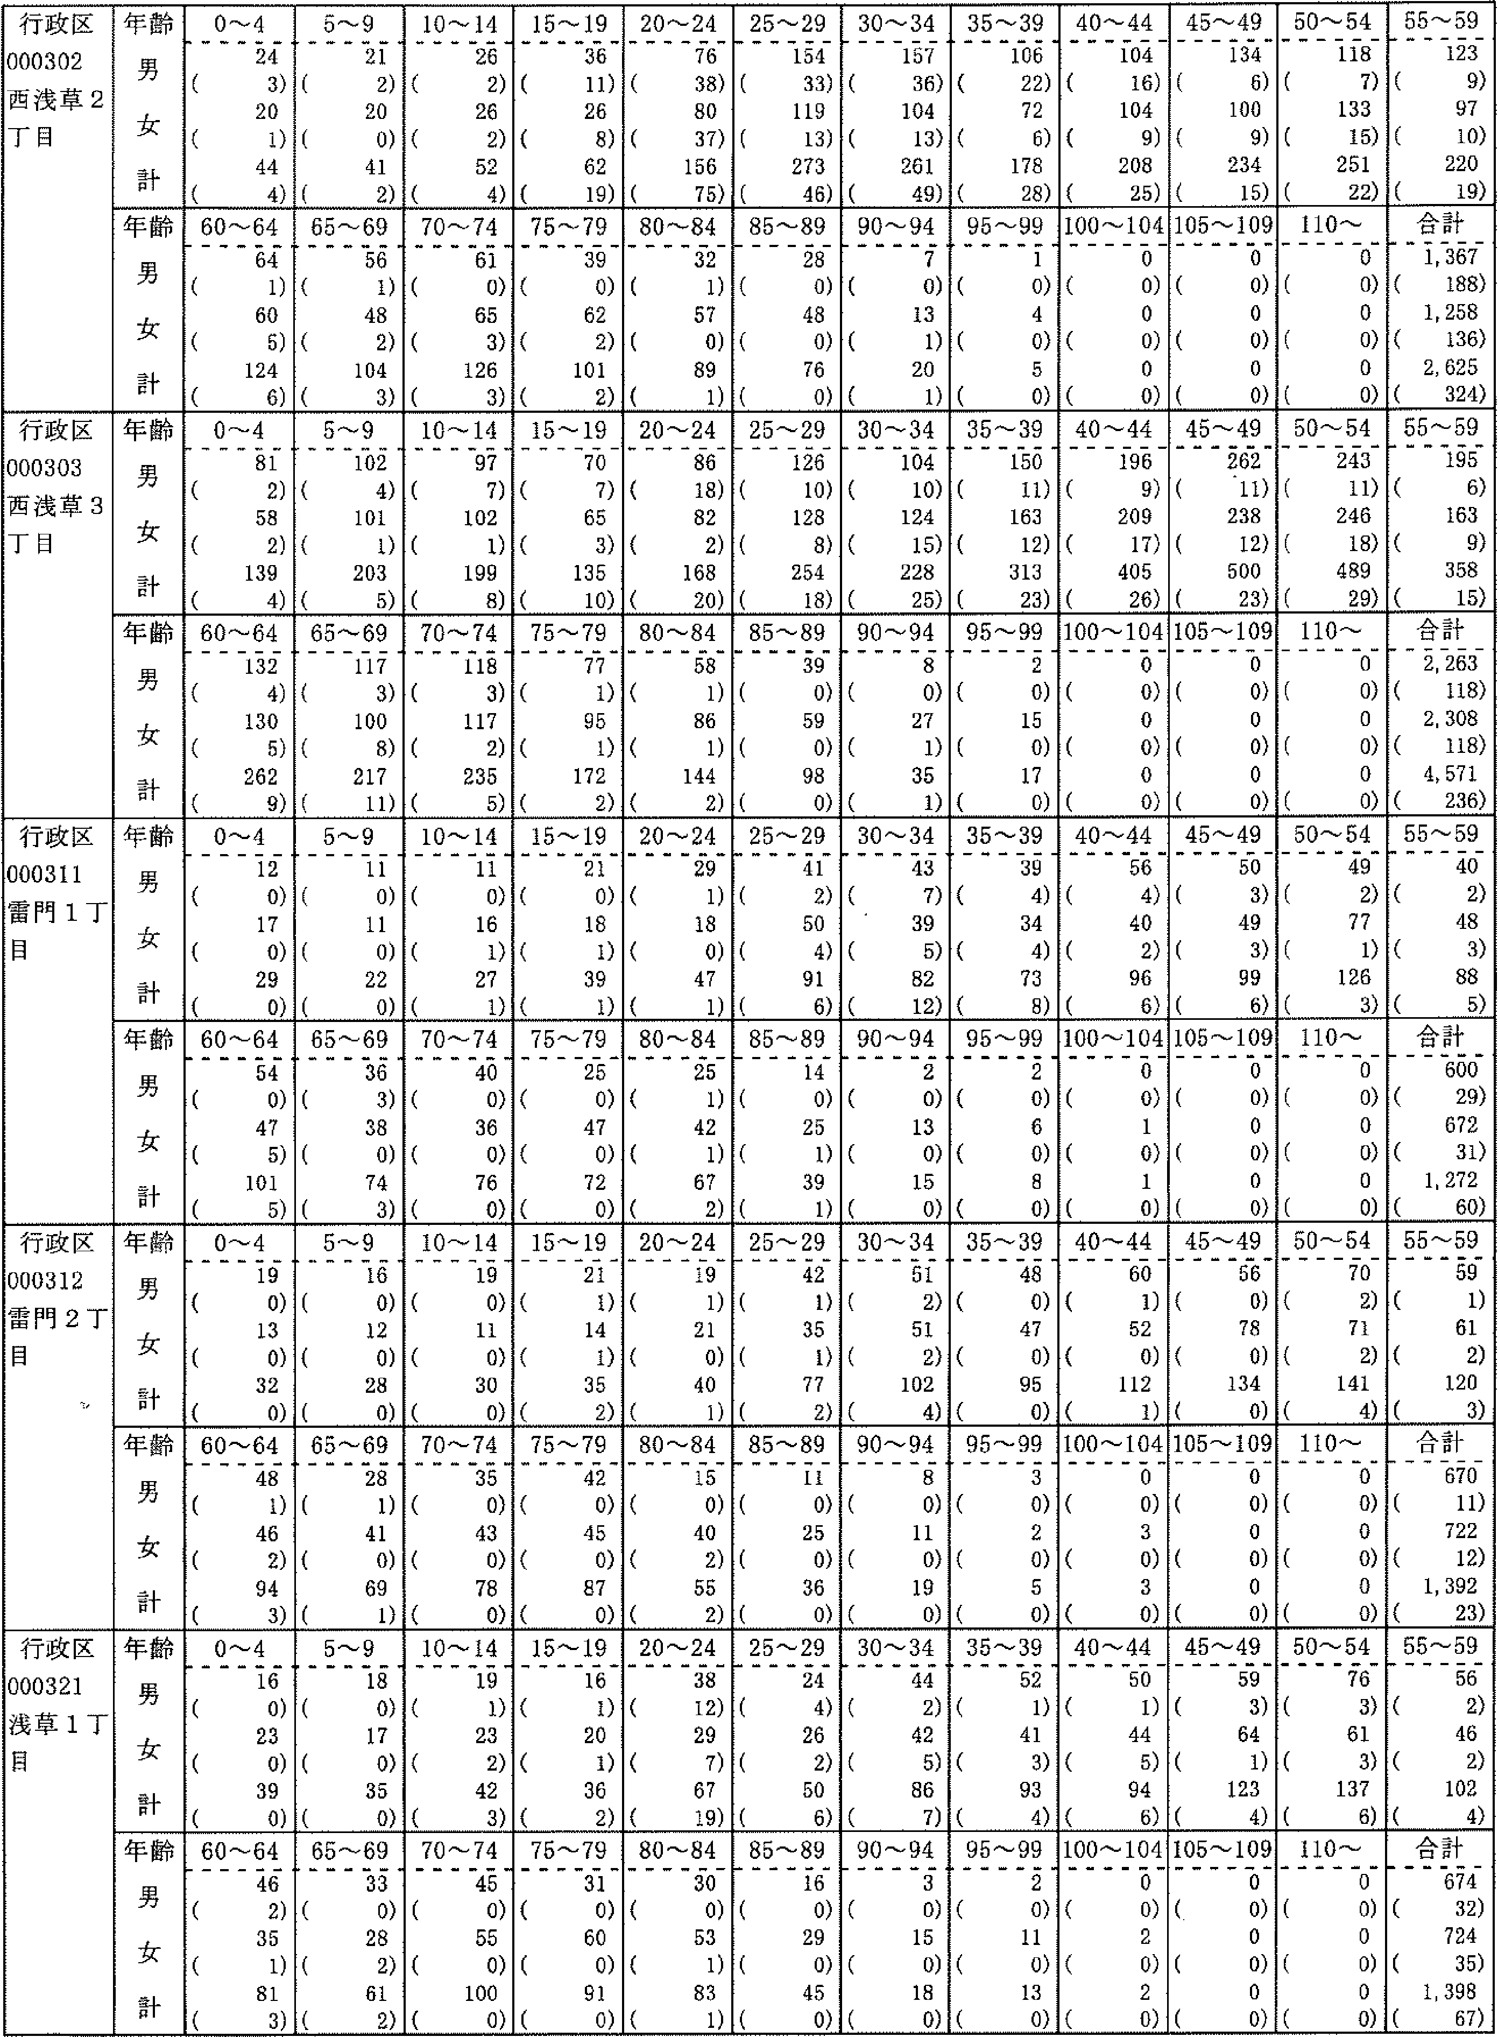

行政区 000302 西浅草2 丁目 | 年齢 男 女 計 | 0-4 24 (3) 20 (1) 44 (4) | 5~9 21 (2) 20 (0) 41 (2) | 10 -'-14 26 (2) 26 (2) 52 (4) | 15-1g36 (ii)26 (8) 62 ('9) | 20-2476 (38)80 (37)156(75) | 25-'--29154 (33)118 (13)273(46) | 30-'-- 34157 (36)104 (13) 261 (49) | 35-'39 106 (22) 72 (6) 178 (28) | 40'-'-44104 (16)104 (9) 208 (25) | 45-'--49 134 (6)100 (9)234(15) | 50-54 118 (7) 133 (is) 251 (22) | 55,-'-59 123 (9) 97 (10) 220 (19)
 | 齢3ぐ十堆男女計年フ | 60-64 64 (1) 60 (5) 124 (6) | 55-69 56 (1) 48 (2) 104 (3) | 70-74 61 (0) 65 (3) 126 (3) | 75-'---79 39 (0) 62 (2) 101 (2) | 80-'--84 32 (i) 57 (0) 89 (1) | 85'-'--89 28 (0) 48 (0) 76 (o) | 90--' 94 7 (0) 13 (1) 20 (1) | 9一04050 9 一－ 二U一 9 | 100~104 0 (0) 0 (0) 0 (0) | 105-'--109 0 (0) 0 (0) 0 (0) | 110'-'-' 0 (0)0 (0)0(0) | 合計 1,367 (188) 1,258 (136) 2, 625 (324)
行政区 000303 西浅草3 丁目 | 齢ーく十雄男女計年7 | 0~4 81 (2) 58 (2) 139 (4) | 5~9 102 (4) 101 () 203 (s) | 10-'- 14 97 (7) 102 (1) 199 (8) | 15-'--19 70 (7) 65 (3) 135 (10) | 20'-24 86 (18) 82 (2) 168 (20) | 25-'-29 126 (10) 128 (8) 254 (18) | 30-34 104 (10)124 (15)228(25) | 35,-39 150 (11) 163 (12) 313 (23) | 40-'--44 196 (9) 209 ('7) 405 (26) | 45-49 262 (ii) 238 (12) 500 (23) | 50'-54243 (ii)246 (18)489(29) | 55'-'--'Sg195 (6) 163 (9) 358 (15)
 | 齢ョJく1- 雄男女計年7 | 60-'--64 132 (4) 130 (5) 262 (9) | 65--'-69 111 (3) 100 (8) 217 (ii) | 70-'74 118 (3) 117 (2) 235 (5) | 75,-'.-79 77 (1) 95 (1) 172 (2) | 80--'-'84 58 (1) 86 (1) 144 (2) | 85-'--'8939 (0) 59 (0) 98 (0) | 90'-94 8 (0) 27 (i) 35 (1) | 95'-'-,99 2 (0) 15 (0) 17 (0) | 100'--' 104 0 (0)0 (0)0(0) | 105-" 109 0 (0) 0 (o) 0 (0) | 110-' 0 (0)0 (0)0(0) | 合計 2, 263 (118) 2, 308 (118) 4, 571 (236)
行政区 000311 雷門1丁 目 | 齢ョ:2く十維男女計年FE）ゴ“・ョp | 0'--4 12 (0) 17 (0) 29 (0) | 5-'-'9 ii (0) 11 (0) 22 (0) | 10-'-'14 11 （の 16 (i) 27 (1) | 15-'19 21 （の 18 (1) 39 (1) | 20'-'24 29 (1) 18 (0) 47 (1) | 25-'--29 41 (2) 50 (4) 91 (6) | 30-34 43 (7) 39 (5) 82 (12) | 35-'--39 39 (4) 34 (4) 73 (8) | 40-'-'44 56 (4) 40 (2) 96 (6) | 45,-'-'49 50 (3) 49 (3) 99 (6) | 50-54 49 (2) 77 (1) 126 (3) | 55-'-'59 40 (2) 48 (3) 88 (s)
 | 齢1く十雄男女計年FE）ブ）・言 | 60'-64 54 (0) 47 (5) 101 (5) | 65-69 36 (3) 38 (0) 74 (3) | 70'-74 40 (0) 36 (0) 76 (0) | 75-79 25 (0) 47 (0) 72 (0) | 80 -84 25 (1) 42 (1) 67 (2) | 85 -8914 (0)25 (1)39(1) | 90 -'94 2 (0)13 (0)15(0) | 95-'99 2 (0) 6 (0) 8 (0) | 100-- 104 0 (0) 1 (0) 1 (0) | 105-109 0 (0) 0 (0) 0 (0) | 110~ O (0)0 (0)O(0) | 合計 600 (29)672 (31) 1. 272 (60)
行000翻目 | 齢ーぐ十 華男女計年Jプ“・言 | 0~4 19 (0) 13 (0) 32 (0) | 一6n一り山一H一n凸0 nど－112 一・ 一h一 | 10~14 19 (0) 11 (0) 30 (0) | 15~19 21 (1) 14 (1) 35 (2) | 20~24 19 (1) 21 (0) 40 (1) | 25~29 42 (1) 35 (1) 77 (2) | 30~34 51 (2) 51 (2) 102 (4) | 35~39 48 (0) 47 (0) 95 (0) | 40~44 60 (1) 52 (0) 112 (1) | 45~4956 (0) 78 (0)134(0) | 50~54 70 (2) 71 (2) 141 (4) | 55~59 59 (1) 61 (2) 120 (3)
 | 齢ーぐ十華男女計年1プ“言 | 60~64 48 (1) 46 (2) 94 (3) | 65~69 28 (1) 41 (0) 69 (1) | 70~74 35 (0) 43 (0) 78 (0) | 75~79 42 （の 45 （の 87 (0) | 80~84 15 (0) 4O (2) 55 (2) | 85~89 ll (0) 25 (0) 36 (0) | 90~94 8 (0)11 (0}19(0) | 95~99 3 (0) 2 (0) 5 (0) | 100~104 0 (0) 3 (0) 3 (0) | 105~109 0 (0)0 (0)0(0) | 110~ 0 (0)0 (0)O(0) | 合計 670 (11) 722 (12) 1,392 (23)
壬一コ1山 ケえっ」 1ルりJ」ョ1 11)nUゴLI 21-n一且時コ『『 nU皇Lrト」 ■Ll』』1』曲11曲国国山山国1国山山山山山国国国山山山11ョ山1ョ1ョョョ一1国1国1国1111■11■11■IllEI」1臣」且111■且1且且且且且且1」且1王且肥且11」1」且肥11 | 齢ョJて十議男女計年1ブ）。言 | 0~4 16 (0) 23 (0) 39 (0) | 5~9 18 （の 17 （の 35 (0) | 10~14 19 (1) 23 (2) 42 (3) | 15~19 16 (1) 20 (1) 36 (2) | 20~24 38 (12) 29 (7) 67 (19) | 25~29 24 (4) 26 (2) 50 (6) | 30~34 44 (2) 42 (5) S6 (7) | 35~3952 (1) 4l (3) 93 (4) | 40~44 50 (1) 44 (5) 94 (6) | 45~49 59 (3) 64 (1) 123 (4) | 50~54 76 (3) 61 (3} 137 (6) | 9一62)6助24) 一Dll」Jdュ一り一 にU一 一bl 一It11\(
 | 齢ーぐ十確男女計年5ブ）些口 | 60~64 46 (2) 35 (1) 81 (3) | 65~69 33 (0) 28 (2) 61 (2) | 70~74 45 （の 55 (0) 100 (0) | 75~79 31 (0) 60 (0) 9l (0) | 80~84 30 (0) 53 (1) 83 (1) | 85~89 16 （の 29 (0) 45 (0) | 90~94 3 (0)15 (0)lS(0) | 95~99 2 (0) 11 (0) l3 (0) | 100~104 0 (0) 2 (0) 2 (0) | 105~109 0 (0) 0 (0) 0 (0) | 110~ O (0)O (0)0(0) | 飼国

RJkr540
行政区別・年齢別人口調べ
作成日付：令和4年12月28日
15頁
令和4年12月31日現在 | 注：(）内の数字は、外国人住民の内数を示す。

行政区 000322 浅草2丁目 | 一齢Jぐ十 一雌男女計一年7II | 0~4 24 (0)24 (0)48(0) | 5-,9 30 (0) 21 (0) 51 (0) | 10 -14 32 (3)24 (2)56 (5) | 15-'1925 （の28 (6) 63 (6) | 20-24 28 (3) 38 (3) 66 (6) | 25-'29 70 (9) 55 (7) 125 (16) | 30-'34 90 (8) 71 (6) 161 (14) | 35-,3977 (5)58 (5)135 (10) | 40-4482(6) 82(6) 164 (12) | 45-49106 (5)82 (7) 188 (16) | 50~54 93 (5) 76 (6)169(ii) | 馴罵
 | 齢1じ十維男女計 年p | 60-64 66 (3) 60 (4) 126 (7) | 65-'69 60 (5) 63 (9) 123 (14) | 70 -74 70 (2) 81 (7) 151 (9) | 75-,79 51 (5) 66 (4) 117 (9) | 80-84 49 (3) 71 (1) 120 (4) | 85 -8935 (1) 63 (4) 98 (5) | 90-'94 14 (i) 42 (2) 56 (3) | 95-,99 5 (0) 11 (0) 16 (o) | 100- 104 0 (0) l (0) 1 (0) | 105-'--109 0 (0) 0 (0) 0 (0) | 1 10- 0 (0)0 (0) 0 (o) | 劃国
行政区 000323 浅草3丁目 | 齢ョコく十 維男女計 年与ブ？ー | 0~4 52 (1) 56 (3) 108 (4) | 一凸non乙J吐nリ吐1 nり1りJuug 一・ 一D一 | 10-14 51 （の 40 (1) 91 (1) | 15-19 35 (3) 42 (1) 77 (4) | 20-24 64 (12) 61 (4) 125 (16) | 25~29 106 (13) 103 (14) 209 (27) | 30-'34 114 (13) 118 (9) 232 (22) | 35-39 132 (6) 141 (ii) 273 (17) | 40-44 116 (8) 134 (1の 250 (18) | 45-,49 144 (4) 139 (8)283(12) | 50-54 139 (5) 173 (4) 312 (9) | 馴劃
 | 齢ョJく十 雌男女計年1ブ“言 | 60-64 86 (4) 81 (2) 167 (6) | 65~69 77 （の75 (2)152(2) | 70-74 87 (2) 76 (1) 163 (3) | 75-79 61 (0) 82 (0) 143 (0) | 80-'84 44 (1) 78 (1) 122 (2) | 85---'8931 (0)49 (1) SO (1) | 90-94 6 (1) 20 (0)26(1) | 95-99 2 (0) 3 (0) 5 (0) | 100-104 0 (0) l (0) 1 (0) | 105-109 0 (0) 0 (0) 0 (0) | 110- 0 (0) 0 (0)0(0) | 側園
行政区 000324 浅草4丁目 | 齢ョJぐ十堆男女計年フ | 0-'--4 37 (2)27 (0)64(2) | 5-9 41 (i)29 (0)70(1) | 10-14 39 (I) 38 (0) 7? (1) | 15 --- 19 41 (2) 35 (0) 76 (2) | 20-'-2470 (ii)70 (6) 140 (17) | 25----29 125 (9) 98 (7) 223 (is) | 30 -3488 (9) 79 (ii) 167 (20) | 35-39 88 (5) 76 (10)164('5) | 40-44 94 (7) 95 (5) 189 (12) | 45-'--49117 (1) 103 (8) 220 (9) | 50-54115 (2)118 (10) 233 (12) | 岡園
 | 齢1ぐ十 唯男女計 年I | 60-64 93 (4) 81 (3) 174 (7) | 65-69 90 (2) 61 (3) 151 (5) | 70-74 83 （の 90 (2) 173 (2) | 75-79 58 (2)85 (0) 143 (2) | 80'-84 37 (0) 62 (1) 99 (1) | 85-8933 (o)52 (0)85(0) | 90-94 12 (o) 30 (0) 42 (0) | 95-99 0 (0)18 (0) 18 (0) | 100-104 1 (a) 1 (0) 2 (0) | 105-109 0 (0)0 (0)0 (a) | 110'- 0 (a)0 (a)0(0) | 84)34)8) 計－3663477113 合・1,1,2, ((K
土馬J 」えり乙J耳 正嶋3 】丁0 乙11ハV 0 | 齢ョコく十議男女計 年7FT | 0~4 84 (3) 70 (1) 154 (4) | 5-9 80 (1) 75 (1) 155 (2) | 10-14 71 (1) 77 (2) 148 (3) | 15-19 68 (5) 79 (2) 147 (7) | 20~24 121 (26) 125 (23) 246 (49) | 25~29 244 (32)212 (25)456(57) | 30~34 192 (12) 177 (2の 369 (32) | 35~39177 (13)156 (8) 333 (21) | 40~44 205 (8) 194 (13) 399 (21) | 45~49 223 (7) 189 (8) 412 (15) | 50~54 197 (6) 190 (11)387(17) | 55~59 172 (1の 143 (1の 315 (2の
 | 齢ョ7ぐ十議男女計 年与ブ“・言 | 60~64 138 (0) 109 (8) 247 (8) | 65~69 104 (1) 109 (6) 213 (7) | 70~74 159 (3) 146 (3) 305 (6) | 75~79 103 (0) 124 (3) 227 (3) | 80~84 73 (1) 102 (1) 175 (2) | 85~8949 (0)98 (2) 147 (2) | 90~94 16 （の 32 (0) 48 (0) | 95~99 3 (0)l6 (1) 19 (1) | 100~104 0 (0) 2 (0) 2 (0) | 105~109 0 (0)1 (0)1(0) | 110~ 0 (0) O (0) 0 (0) | 合計 2,479 (129) 2,426 (148) 4,905 (277)
歪滴6 斤えり一ー 記延nJャョL 一丁10里一 千）0曳目 | 齢1く十雄男女計年E一）ブ）言 | 0~4 50 (0) 5l (2) 101 (2) | 5~9 46 (0) 58 (3) 104 (3) | 10~14 39 (1) 33 (0) 72 (1) | 15~19 52 (3) 49 (2) 101 (5) | 20~24 100 (12) 113 (11) 213 (23) | 25~29 245 (14) 250 (26) 525 (40) | 30~34 274 (19) 213 (23) 487 (42) | 35~39 170 (12) 169 (13) 339 (25) | 40~44 139 (6) 131 (3) 270 (9) | 45~49 170 (7) 143 (6) 313 (13) | 50~54147 (2)146 (5) 293 (7) | 55~59 137 (2) 125 (3) 262 (5)
 | 齢1く十 雄男女計 年う1言 | 60~64 110 (0)92 (2)202(2) | 65~69 65 (2) 7O (2) 135 (4) | 70~74 88 (0) 95 (0) 183 (0) | 75~79 5l (1) 77 (0) 128 (1) | 80~84 38 (0) 66 (1)104(1) | 85~89 34 (0) 63 (1) 97 (1) | 90~94 9 (0) 26 (0) 35 (0) | 95~99 2 (0) 9 (0) 1l (0) | 100~104 0 (0)1 (0)1(0) | 105~109 0 (0)O (0)0(0) | 110~ O (0)0 (0)0(0) | 合計 1,966 (81) 2,010 (103) 3,976 (184)

RJkr540
行政区別・年齢別人口調べ
作成日付：令和4年12月28日
16頁
令和4年12月31日現在 | 注：(）内の数字は、外国人住民の内数を示す。

行政区 000327 浅草'7丁目 | 年齢 男 女 計 | 0 -'4 13 (0) 8 (0) 21 (0) | 5'-9 11 (1) 4 (0) 15 (1) | 10-148 (0)10 (0) 18 (0) | 15--'1910 (2)13 (0)23(2) | 20'-'24 22 (6) 24 (1) 46 (7) | 25'-'29 35 (3) 41 (5) 76 (8) | 30--'34 36 (4) 31 (1) 67 (5) | 35-'39 29 (1) 31 (3) 60 (4) | 40 -'--44 24 (2) 35 (3) 59 (5) | 45'-,-'49 40 (1) 30 (i) 70 (2) | 50~5428 （の 37 (0) 65 (0) | 55'-59 19 (2) 28 (0) 47 (2)
 | 齢ーく十雄男女計年E一）ブ“言 | 60'-'--64 25 (0) 11 (0) 36 (0) | 65-'--69 16 （の 15 (2) 31 (2) | 70-'? 4 13 （の 16 (0) 29 (0) | 75-.'--79 12 (0) 19 (0) 31 (0) | 80 --'848 (0)18 (0) 26 (0) | 85'-'898 (0)11 (0) 19 (0) | 90-'--94 1 (0) 6 (0) 7 (0) | 95,-'99 0 (0) 3 (0) 3 (0) | 100'-' 104 0 (o) 0 (0) 0 (0) | 105~109 0 (0)0 (0)0(0) | 110- 0 (0)0 (0)0(0) | 合計 358 (22)391 (is)749 (38)
行政区 000331 花川戸1 T目 | 齢1フぐ十 議男女計 年:7p | 0~4 夢 （の 29 （の 61 (0) | 5'-'9 19 (0) 16 (0) 35 (0) | 10-'14 12 （の 14 （の 26 （の | 15--19 15 (0) 15 (0) 30 (0) | 20-'24 20 (2) 18 (2) 38 (4) | 25-29 44 (5) 46 (3) 90 (8) | 30-34 39 (1) 44 (3) 83 (4) | 35-'39 58 (4) 47 (2) 105 (6) | 40-44 49 (2) 53 (2) 102 (4) | 45,-,49 60 (1} 48 (0)108 (1) | 50-54 63 (3) 54 (0)117 (3) | 55-'5936 (0)46 (1) 82 (1)
 | 齢ョ:7く十確男女計 年:7p | 60-64 36 (0) 31 (1) 67 (1) | 65'-'69 27 （の 18 (0) 45 (0) | 70'-74 21 （の 18 （の 39 (o) | 75'-79 22 (0) 20 (0) 42 (0) | 80 -'84 7 (0) 13 (0) 20 (0) | 85-89 7 (0) 18 (1) 25 (1) | 90--' 94 6 (0) 4 (0) 10 (0) | 95-,-'99 0 (0) 3 (0) 3 (0) | 100- 104 0 (0) 0 (0) 0 (o) | 105 '--' 109 0 (0) 0 (0) 0 (0) | 110- 0 (0)0 (0)0(a) | 合計 573 (18)555 (16) 1, 128 (33)
行政区 000332 花川戸2 丁目 | 齢ョ:7く十 雌男女計 年うJ“言 | 0の0の0の 4乙 一・ 0一 一 1-―レ且――』且――レ1k | 5~9 8 (0) 16 (1) 24 (1) | 10--'14 16 （の 17 (i) 33 (1) | 15'-19 21 (1) 15 (0) 36 (1) | 20 -' 24 22 (2) 27 (2) 49 (4) | 25---'29 41 (1) 41 (3) 82 (4) | 30-34 25 (4) 40 (3) 65 (7) | 35-39 39 (4) 35 (2) 74 (6) | 40'-'44 40 (3) 41 (2) 81 (5) | 45'-49 52 (4) 44 (4) 96 (8) | 50'-' 54 46 (1) 50 (3) 96 (4) | 55~59 43 (2) 57 (2) 100 (4)
 | 齢ョ:7ぐ十確男女計 年:7p | 60-64 39 (0) 34 (0) 73 (0) | 65----69 35 (2) 33 (2) 68 (4) | 70--74 32 (1) 41 (1) 73 (2) | 75-'79 40 (2) 43 (1) 83 (3) | 80-'84 12 (1) 27 (0) 39 (i) | 85'-'--89 8 (0) 18 (0) 26 (0) | 90-94 5 (o) 12 (0) 17 (0) | 95-'99 0 (0) 2 (0) 2 (0) | 100'-104 0 (0) 1 (0) 1 (a) | 105 -' 109 0 (0) 0 (0) 0 (0) | 110---- 0 (0)0 (0)0(0) | 合計 534 (28)604 (27) 1, 138 (55)
行政区 000341 千東1丁目 | 齢ョJく争維男女計年う1言 | 0~4 27 (0) 34 (2) 61 (2) | 5~9 28 (2) 13 （の 41 (2) | 10~14 33 (1) 30 (0) 63 (1) | 15~19 40 (3) 38 (2) 78 (5) | 20~24 44 (10)55 (12)99(22) | 25~29105 (16)89 (12)194(28) | 30~34 89 (6) 58 (2) 147 (8) | 35~39 85 (3) 88 (7) 173 (10) | 40~44 75 (4) 66 (2)141 (6) | 45~49 80 (2) 68 (B) 148 (10) | 50~54 93 (3) 81 (8) 174 (11) | 55~59 82 (4) 55 (1) 137 (5)
 | 齢ョフぐ十華男女計年1ブ）言 | 60~64 54 (1) 44 (4) 98 (5) | 65~69 36 (2) 43 (5) 79 (7) | 70~74 58 (2) 52 (0) 110 (2) | 75~79 4l (0) 37 (1) 78 (1) | 80~84 17 （の 31 (1) 48 (1) | 85~89 10 （の 2l (0) 31 (0) | 90~94 6 (1) 15 (0) 21 (1) | 95~99 0 (0)2 (0)2(0) | 100~104 O (0) 4 (0) 4 (0) | 105~109 0 (0) 0 (0) 0 (0) | 110~ Q (0) 0 (0)0(0} | 合計 1,003 (6の924 (67) 1,927 (127)
丁 一00342加。 | 齢1ぐ十嫡男女計年うブ？言 | 0~4 32 (0) 30 (1) 62 (1) | 5~9 31 (4) 38 (2) 69 (6) | 10~14 40 (3) 38 (1) 78 (4) | 15~19 35 (3) 28 (2) 63 (5) | 20~24 72 (25)82 (18)154(43) | 25~29142 (35)121 (18)263(53) | 30~34 105 (16) 99 (27)204(43) | 35~39 88 (6) 73 (5) 161 (11) | 40~44 105 (3) 86 (9) 191 (12) | 45~49 103 (3) 80 (4) 183 (7) | 50~54 9O (3) 84 (5) 174 (8) | 55~59 68 (2) 68 (5) 136 (7)
 | 齢ョフぐ十堆男女計年jブ）（β | 60~64 64 (2) 51 (3) 115 (5) | 65~69 44 (1) 45 (2) 89 (3) | 70~74 60 (2) 55 (0) 115 (2) | 75~79 49 (1)58 (0)107(1) | 80~84 29 (0)4fi (0)75(0) | 85~89 23 (0) 33 (0)56(0) | 90~943 (0)15 (0) 18 (0) | 95~99 2 (0) 4 (0) 6 (0) | 100~104 0 (0) 2 (0) 2 (0) | 105~109 0 (0)0 (0)0(0) | 110~ O (0)O (0)0(0) | 合計 1,185 (109) 1,136 (102) 2,321 (211)

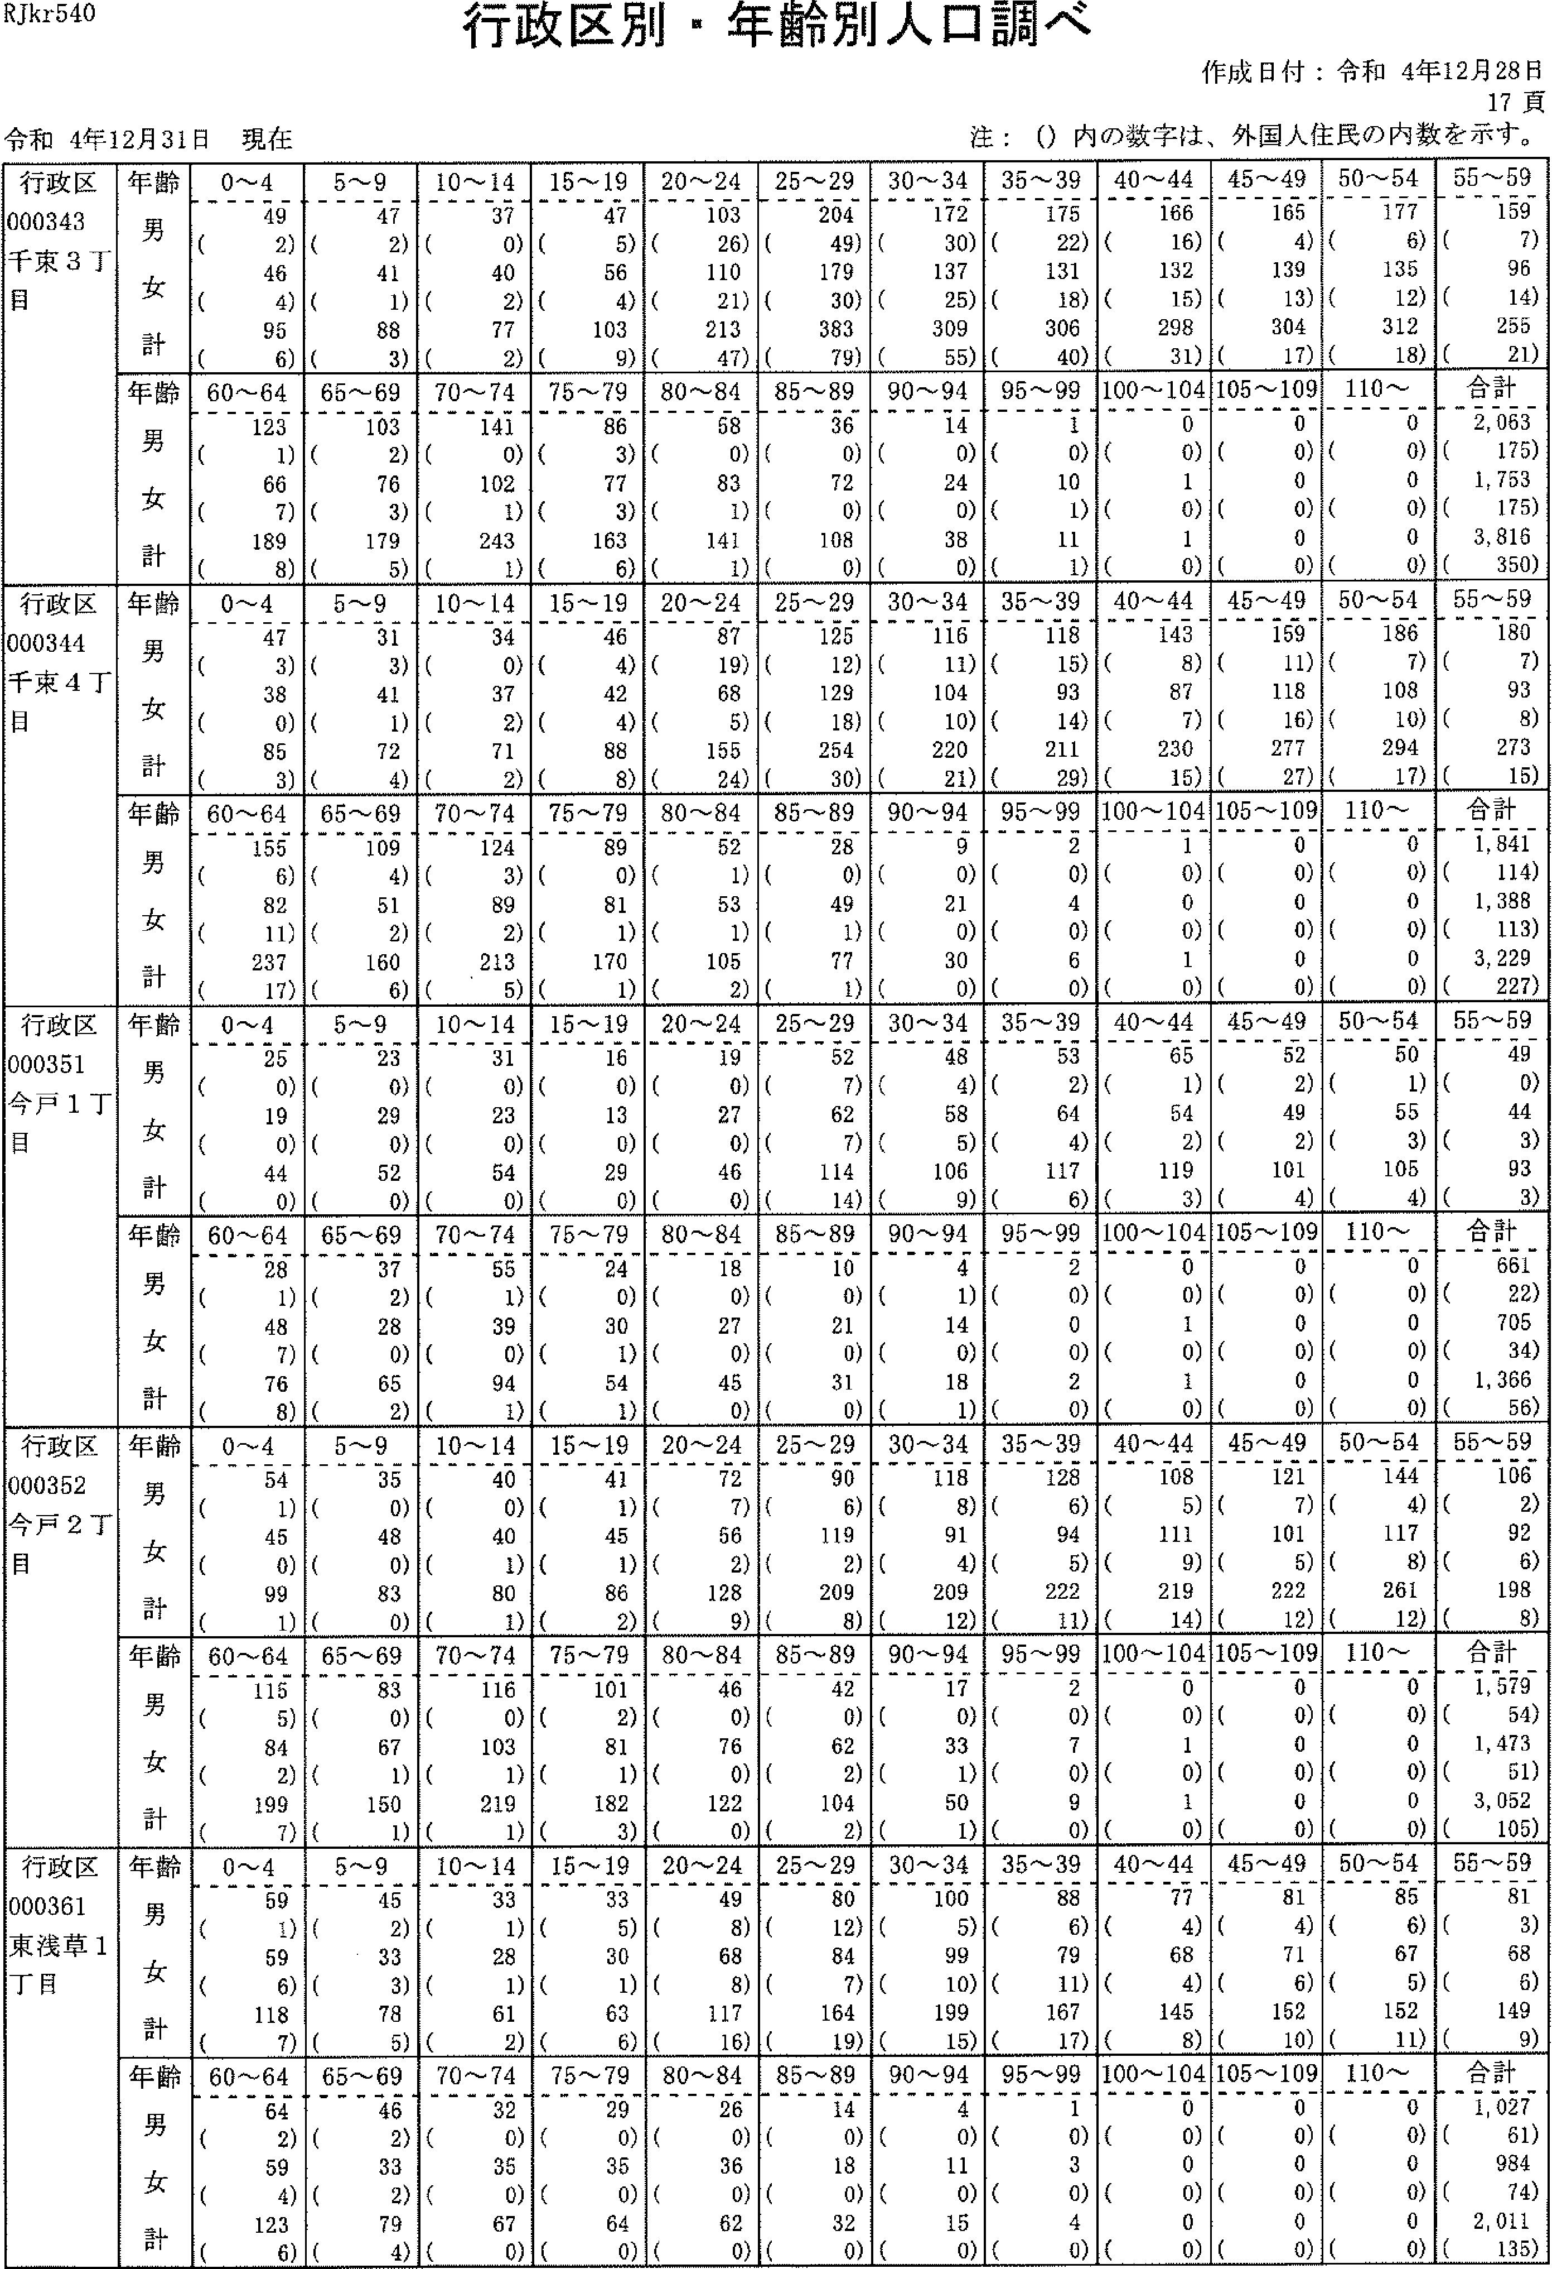

RJkr540
行政区別・年齢別人口調べ
注：(）内の数字は、外国人住民の内数を示す。
令和4年12月31日現在
作成日付：令和4年12月28日
17頁
行政区 000343 千東3T 目 | 年齢 男 女 計 | 0-4 49 (2) 46 (4) 95 (6) | 5,-9 47 (2) 41 (1) 88 (3) | 10--14 37 （の40 (2)77(2) | 15-19 47 (5) 56 (4) 103 (9) | 20-24103 (26)110 (21)213(47) | 25-'29204 (49)179 (30)383(79) | 30-34 172 (3の137 (25)309(55) | 35-'-,39175 (22)131 (18) 306 (40) | 40'-,44 166 (16)132 ('5)298(3') | 45-'-,49165 (4)139 (13)304(17) | 50-54 177 (6) 135 (12) 312 (18) | 55-.--59 159 (7) 96 (14) 255 (21)
 | 齢ョコく十碓男女計年うブ）言 | 60'-'-64123 (1)66 (7) 189 (8) | 65-69 103 (2) 76 (3) 179 (5) | 70-74 141 （の 102 (1) 243 (1) | 75-.--79 86 (3) 77 (3) 163 (6) | 80-'8畦58 (0)83 (1)141 (1) | 85-'89 36 (0)72 (0)108(0) | 90'-94 14 （の 24 (0) 38 (0) | ロ1001Iュ 91I 一・ 5 (((9 | 100~104 0 (0) 1 (0) 1 (0) | 105~ 109 0 (o)0 (0)0(0) | 1 10- 0 (0)0 (0)0(0) | 合計 2,063 (175) 1, 753 (175) 3,816 (350)
行政区 000344 千束4丁目 | 齢ョフく十維男女計 年:7-:1 | 0-4 47 (3) 38 (0) 85 (3) | 5~9 31 (3) 41 (1) 72 (4) | 10--14 34 (0) 37 (2) 71 (2) | 15-ig 46 (4) 42 (4) 88 (8) | 20--24 87 (19) 68 (6) 155 (24) | 25---29 125 (12) 129 (18)254(30) | 30-34 116 (11) 104 (10) 220 (21) | 35-,-.39 118 (15) 93 (14) 211 (29) | 40-44143 (8)87 (7) 230 (15) | 45-.-49159 (ii)118 (16) 277 (27) | 50-'-'54 186 (7) 108 (10) 294 (17) | 55-,59 180 (7) 93 (8) 273 (15)
 | 齢3ぐ十推男女計年:フ | 60-64 155 (6)82 (ii)237(17) | 65-'69 109 (4) 51 (2) 160 (6) | 70 '- 74 124 (3) 89 (2) 213 (5) | 75,-,-79 89 (0) 81 (1) 170 (1) | 80--84 52 (1) 53 (i) 105 (2) | 85-89 28 (0)49 (i) 77 (1) | 90-'94 9 (0) 21 (o) 30 (0) | 95-99 2 (0) 4 (0) 6 (0) | 100-104 l (0) 0 (0) 1 (0) | 105-109 0 (0) 0 (0) 0 (o) | 1 10-- 0 (0)0 (0)0(0) | 合計 1,841 (114) 1, 388 (113) 3, 229 (227)
行政区 000351 今戸1丁目 | 齢:7く十堆男女計年:7 | 0--4 25 (0) 19 (o) 44 (0) | 5--9 23 (0) 29 (0) 52 (0) | 10'-'14 31 （の 23 （の 54 （の | 15-'-19 16 (0) 13 (0) 29 (0) | 20-'-2419 (0)27 (0)46(0) | 25'--29 52 (7) 62 (7) 114 (14) | 30-'34 48 (4) 68 (5) 105 (9) | 35-,39 53 (2) 64 (4) 117 (6) | 40-'44 65 (1) 54 (2) 119 (3) | 45-49 52 (2) 49 (2) 101 (4) | 50-'- 54 50 (1) 55 (3) 105 (4) | 55-'-,59 49 （の 44 (3) 93 (3)
 | 齢ョ:7く十確男女計年多ブ“言 | 60'-- 64 28 (1) 48 (7) 76 (8) | 65-'-'69 37 (2)28 (0)65(2) | 70'-'-74 56 (i) 39 (0) 94 (1) | 75'-'79 24 (0) 30 (1) 54 (1) | 80'-'--84 18 （の 27 （の 45 （の | 85-'-'8910 （の21 (0) 31 (0) | 90~944 (1) 14 (0)18(1) | 95'-99 2 (0) 0 (0) 2 (0) | 100~104 D (0) l (0) 1 (0) | 105'-109 0 (0) 0 (0) 0 (0) | 1 10-'-' 0 (0)0 (0)0(0) | 合計 661 (22)705 (34) 1, 366 (56)
行政区 000352 今戸2T 目 | 齢ョ:1く十堆男女計年吉ブ“言 | 0-',-4 54 (1) 45 (0) 99 (1) | 5~9 35 (0) 48 (0) 83 (0) | 10~14 40 （の 40 (1) 80 (1) | 15~194l (1) 45 (1) 86 (2) | 20~24 72 (7) 56 (2) 128 (9) | 25~29 90 (6) 119 (2) 209 (8) | 30~34 118 (8) 91 (4) 209 (12) | 35~39 128 (6) 94 (5) 222 (11) | 40~44 108 (5) 111 (9) 219 (14) | 45~49 121 (7) 101 (5) 222 (12) | 50~54 144 (4) 117 (8) 261 (12) | 55~59 106 (2) 92 (6) 198 (8)
 | 齢ョJぐ十堆男女計年E一）ブ）言 | 60~64 115 (5) 84 (2)199(7} | 65~69 83 (0) 67 (1) 150 (1) | 70~74 116 (0) 103 (1) 219 (1) | 75~79 101 (2) 81 (1) 182 (3) | 80~84 46 (0)76 (0)122(0) | 85~89 42 (0)62 (2) 104 (2) | 90~94 17 (0) 33 (1) 50 (1) | 95~99 2 (0) 7 (0) 9 (0) | 100~104 0 (0) 1 (0) l (0) | 105~109 0 (0) 0 (0) 0 (0) | 110~ 0 (0)0 (0)0(0) | 合計 1,579 (54) 1,473 (51) 3,052 (105)
躯361緯、 千00東丁 | 齢ョJぐ十維男女計年うブ“言 | 一91)96)87) d→一一DI」Ul上 一・1 nU一 1---L-LHr-l.l(r-l.n | 5~9 45 (2) 33 (3) 78 (5) | 10~1433 (1)28 (1) 61 (2) | 15~19 33 (5)30 (1) 63 (6) | 20~24 49 (8) 68 (8) 117 (16) | 25~2980 (12)84 (7) 164 (19) | 30~34 100 (5) 99 (10) 199 (15) | 35~39 88 (6) 79 (11) 167 (17) | 40~44 77 (4) 6S (4) 145 (8) | 45~49 81 (4) 71 (6) 152 (10) | 50~54 85 (6) 67 (5) 152 (11) | 55~59 81 (3) 58 (6) 149 (9)
 | 齢17ぐ十確男女計年占ブ“言 | 60~64 64 (2) 59 (4) 123 (6) | 65~69 46 (2) 33 (2) 7g (4) | 70~74 32 (D) 35 (0) 67 (0) | 75~79 29 (0) 35 (0) 64 (0) | 80~8426 (0) 36 (0)62(0) | 85~89 l4 （の 18 （の 32 (0) | 90~94 4 (0) 11 (0) 15 (0) | 95~99 1 (0) 3 (0) 4 （の | 100~104 0 (0)0 (0)0(0) | 105~109 0 (0) 0 (0) 0 (0) | 110~ 0 (0)0 (0)0(0) | 合計 1. 027 (61) 984 (74) 2.011 (135)

R.1kr540
行政区別，年齢別人口調べ
作成日付：令和4年12月28日
18頁
令和4年12月31日現在 | 注：(）内の数字は、外国人住民の内数を示す。

行政区 000362 東浅草2 T目 | 年齢 男 女 計 | 0~4 21 (2) 25 (2) 46 (4) | 5~9 18 (1) 25 (0) 43 (1) | 10'--' 14 36 (1) 19 (3) 55 (4) | 15-'19 28 (5) 18 (3) 46 (8) | 20--'24 37 (2) 34 (2) 71 (4) | 25"-29 80 (5) 57 (3) 137 (8) | 30-'3唾 62 (6)49 (8) 111 ('4) | 35-.--,39 81 (6) 43 (4) 124 (10) | 40 -' 44 56 (2) 59 (4) 114 (6) | 45-.'-'49 60 (0) 45 (3) 105 (3) | 50~54 66 (4) 53 (3) 119 (7) | 56-.--59 60 (1) 5' (5) 111 (6)
 | 齢:1ぐ十維男女計年Jl・肩 | 60-'--64 60 (2) 43 (1) 103 (3) | 65--69 59 (3) 42 (2) 101 (5) | 70-'74 81 （の 47 （の 128 (0) | 75,-'79 61 (0) 54 (1) 115 (1) | 80 -'84 44 (0)46 (0)90(0) | 85--'8928 (0) 42 (0) 70 (0) | 90-'-'94 9 (o)28 (0)37(0) | 95.-,993 (0)8 (0)11(0) | 100 "-'.104 0 (0) l (0) I (0) | ios-ioo 0 (0) 0 (. 0) 0 (0) | 110-' 0 (0)0 (0)0(0) | 合計 949 (40)789 (44) 1, 738 (84)
行政区 000371 橋場1丁目 | 齢1く十維男女計年jブ）・言 | 0~4 39 (1) 58 (I) 97 (2) | 5~9 58 (2) 63 (0) 121 (2) | 10---14 70 (3) 58 (5) 128 (8) | 15 -19 83 (2) 63 (6) 146 (8) | 20---'24 93 (3) 74 (3) 167 (6) | 25-'-'2992 (8)86 (6) 178 (14) | 30'-34 106 (12) 86 (4) 192 (16) | 35.--39 100 (5) 93 (4) 193 (9) | 40-44 128 (5) 108 (6) 236 (11) | 45,-'-,49145 （の137 (9) 282 (9) | 50"-'54 185 (4) 157 (10) 342 (14) | 55.-,59 143 (5) 135 (4) 278 (9)
 | 齢ーく十維男女計年多p | 426)73)99) C一1」」ロ一 一一11 0 6 -lrL且F-1．且―-l’は | 65~69 109 (4) 87 (4)196(8) | 70-'--'74 118 （の 116 (2) 234 (2) | 75.-,79 94 (2) 110 (1) 204 (3) | 80-84 70 (1) 100 (0) 170 (I) | 85--89 54 (0) 79 (2) 133 (2) | 90--- 9416 (0)37 (0)53(o) | 95-.99 3 (0) 4 (0) 7 (0) | 100-- 104 0 (0) 0 (0) 0 (0) | 105'-lOg 0 (0) 1 (0) 1 (0) | 110-'-' 0 (0)0 (0)0(0) | 合計 1, 818 (63) 1, 739 (70) 3, 557 (133)
行政区 000372 橋場2丁目 | 齢ーて十雄男女計 年占ブ）言 | 0~4 12 (2) 14 (3) 26 (5) | 5-'-9 27 (2) 29 (3) 56 (5) | 10-14 29 (1) 24 (5) 53 (6) | 15'-'19 35 (3) 21 (2) 56 (5) | 20"-'24 29 (2)39 (20)68(22) | 25-29 33 (6) 34 (7) 67 (12) | 30'-'34 36 (7) 31 (6) 67 (13) | 35-39 46 (10) 31 (4) 77 (14) | 40--'-44 43 (5) 51 (9)94(14) | 45-.---49 46 (5) 49 (3) 95 (8) | 50-54 62 (2) 59 (9) 121 (ii) | 55'-'59 81 (6) 67 (8) 148 (14)
 | 齢ョJく十唯男女計年Fフブ“言 | 60- 64 58 (i) 62 (8) 120 (9) | 65-'-'6969 (1)91 (7) 150 (8) | 70-'74107 （の 115 (3) 222 (3) | 75.-79 72 (0) 87 (3) 159 (3) | 80-'84 63 (0) 118 (1) 181 (1) | 85-'89 43 (2) 73 (3) 116 (5) | 90-'94 13 （の 43 （の56(o) | 95,-'99 1 (0) 11 (0) 12 (0) | 100-104 0 (0) 1 (0) 1 (0) | 105'-109 0 (0) 0 (0) 0 (0) | 110~ 0 (0)0 (0)0(0) | 合計 895 (54) 1,050 (104) 1,945 (158)
ホ1ほ1 什ん8 1毛りJrlll 一丁0-1ノ 2イIok月コJJ 一H一ュ引― | 齢ョコく十雄男女計年1）ブ“。1＝ロ | 0~4 28 (2) 38 (4) 66 (6) | 5~9 33 (2) 27 (1) 6O (3) | 10~14 23 (1) 28 (1) 51 (2) | 15~19 42 (0) 36 (1) 78 (1) | 20~24 49 (3) 68 (3) 117 (6) | 25~29S7 (12) 80 (8)167(20) | 30~34 89 (15) 56 (10) 145 (25) | 35~39 71 (6) 60 (7) 131 (13) | 40~44 75 (5) 62 (6) 137 (11) | 45~49 87 (7) 61 (5) 148 (12) | 50~54 95 (3) 78 (5) 173 (8) | 55~59 75 (2) 52 (2) 127 (4)
 | 齢子ぐ十議男女計年Jブ？言 | J60~64 57 (3) 39 (2) 96 (5) | 65~69 54 (4) 56 (3) 110 (7) | 70~74 113 (2) 66 (1) 179 (3) | 75~79 84 (1) 80 (1) 164 (2) | 80~8473 （の 57 (1)130(1) | 85~89 42 (0)46 (0)88(0) | 90~94fi (0)l6 (Q) 22 (0) | 95~99 1 (0) 2 (0) 3 (0) | 100~104 0 (0) 1 (0) 1 (0) | 105~109 0 (0) 0 (0) 0 (0) | 110~ 0 (0)0 (0) 0 (0) | 合計 11184 (65) 1. 009 (61) 2,193 (129)
圭ロ2 行000淘目 | 齢1ぐ十堆男女計年うブ“言 | 0~4 21 （の 21 (3) 42 (3) | 5~9 18 (3) 25 (2) 43 (5) | 10~14 20 (4) 2l (2) 41 (6) | 15~19 4l (12) 28 (12) 69 (24) | 20~24 87 (26)84 (29) 171 (55) | 25~29 179 (36)150 (48)329(84) | 30~34 117 (26) 74 (17) 191 (43) | 35~39 109 (12) 60 (10)169(22) | 40~44 108 (5) 60 (12) 168 (17) | 45~49 118 (5) 58 (9) 176 (14) | 50~54 130 (8) 69 (13)199(21) | 55~59 173 (8) 、63 (8) 236 (16)
 | 齢3ぐ十碓男女計年Jl言 | 60~64 175 (4) 45 (6) 220 (10) | 65~69 203 (3) 53 (4) 256 (7) | 70~74 338 (2) 68 (0) 406 (2) | 75~79 230 (1) 71 (1) 301 (2) | 80~84159 (1)77 (0)236(1) | 85~8992 (1) 55 (0) 14? (1) | 90~94 25 (0) 32 (0) 57 (0) | 95~99 1 (0) 15 (1) 16 (1) | 100~104 0 (0) 4 (0) 4 (0) | 105~109 0 (0)0 (0)0(0) | 110~ 0 (0)0 (0)0(0) | 合計 ZJ 344 (157} IJ133 (177) 3,477 (334)

RJkr540
行政区別・、年齢別人灘調べ
作成日付：令和4年12月28日
19頁
令和4年12月31日現在 | 注：(）内の数字は、外国人住民の内数を示す。

行政区 000391 日本堤1 丁目 | 年齢 男 女 計 | 0-'4 17 (0)17 (0)34(0) | 5-'--9 22 (2) 27 (2) 49 (4) | 10'-'14 29 (2) 22 (3) 51 (5) | 15-19 34 (1) 33 (5) 67 (6) | 20'-24 56 (11) 47 (7) 103 (18) | 25'-'29 82 (10) 65 (9) 147 ('9) | 30-' 34 86 (ii) 47 (5) 133 (16) | 35,-39 33 (7) 50 (8) 133 (15) | 40-,44 83 (5) 60 (4) 143 (9) | 45-49 119 (8) 50 (7) 169 (is) | 50,-54 172 (5) 72 (9)244(14) | 55-59 140 (2) 58 (2)204 (4)
 | 齢-7ぐ十堆男女計年11“言 | 60-'64129 (4)47 (4)176 (8) | 65-'69 158 (3) 49 (1) 207 (4) | 70-'74 264 (o)53 (1)317 (1) | 75'-,79197 （の 57 (0) 254 (0) | 80-84109 (0) 57 (1) 166 (1) | 85-'-'8964 (1) 41 (0) 105 (1) | 90'-9414 (0)18 (0) 32 (0) | 95,-.-,992 (0) 5 (0) 7 (0) | 100 -' 104 1 (o) l (0) 2 (0) | 105-109 0 (0)0 (0)0(0) | 110~ O (0)0 (0)0(0) | 合計 1,867 (72)576 (68) 2,743 (140)
行政区 000392 日本堤2 丁目 | 齢ョコて十雄男女計年1ブ“言 | 0'--4 38 (4) 29 (1) 67 (5) | 5~9 27 (3) 28 (JZ) 55 (5) | 10-14 36 (3) 23 (1) 59 (4) | 15-19 37 (2) 39 (2) 76 (4) | 20-24 77 (12)96 (20)173(32) | 25-29233 (23)197 (27)430(50) | 30-34191 (27)160 (26)351(53) | 35-,39 157 (21)130 (19)287(40) | 40-44 130 (6) 93 (9) 223 (15) | 45,-49 123 (7)101 (ii)224(18) | 50--' 54 139 (4) 100 (10)239(14) | 55'-59 129 (4) 79 (9) 208 (13)
 | 齢ョ:7ぐ十維男女計年7p | 60'-64 119 (6) 74 (6) 193 (12) | 65-69131 (0)90 (5) 221 (5) | 70-74 162 (3)72 （の234 (3) | 75'-79 107 (3) 73 (0) 180 (3) | 80'-'84 78 (0)70 (0)148(0) | 85-89 34 (0) 38 (0) 72 (0) | 9 0--' 94 11 （の27 (0)38(0) | 95'-990 (0) 11 (0) 11 (0) | 100-" 104 0 (0) 2 (0) 2 (0) | 105-'-109 0 (0) 0 (0) 0 (0) | 110---' 0 (0) 0 (0)0(o) | 合計 1, 959 (128) 1, 532 (148) 3, 491 (276)
行政区 000401 三ノ輪1 丁目 | 齢ョ:7ぐ十堆男女計年うブ“。胃 | 0~4 20 (2) 24 (1) 44 (3) | 5~9 16 （の22 (1)38(1) | 10'-'14 25 (2)18 (0)43 (2) | 15'-19 32 (8) 26 (3) 57 (ii) | 20-' 24 61 (11) 66 (7) 127 (18) | 25-'29139 (19)139 (27)278(46) | 30-,34114 (is)111 (is)225(31) | 36-.-39 86 (7) 72 (3) 158 (10) | 40'-'4489 (0)82 (7) 171 (7) | 45'-,49 94 (2) 88 (6) 182 (8) | 50-'54 80 (5) 87 (4) 167 (9) | _55-5972 (0)61 (6) 133 (6)
 | 齢-7:7ぐ十 維男女計年与p | 60---64 54 (3) 61 (4) 115 (7) | 65'-'6954 (0)41 (1)95(1) | 70'-'7457 (0)55 (a)112(0) | 75-79 59 (1)70 (0)129(1) | 80-'-84 34 （の 60 (0) 94 (0) | 85'-'8932 (1) 39 (U) 71 (1) | 90-'94 9 (0) 21 (0) 30 (0) | 95'-992 (a)10 (0) 12 (0) | 100'--' 104 l (0) 2 (0) 3 (0) | 105 '-' 109 0 (0) 1 (0) 1 (0) | 110-' 0 (a)0 (a)0(a) | 合計 1, 130 (75) 1,165 (86) 2,285 (162)
行政区 000402 三ノ輪2 丁目 | 齢ョコく十雄男女計年F一）プ“。1=p | 0 -'4 l1 (0) 8 (2) 19 (2) | 5~9 7 (0) 1l (0) l8 (0) | 10~148 (1)l4 (Q) 22 (1) | 15~19 8 (2) 10 (1) 18 (3) | 20~24 31 (7) 28 . (7) 59 (14) | 25~29 57 (5) 60 (17) 117 (25) | 30~34 46 (9) 31 (4) 77 (13) | 35~39 41 (2) 35 (3) 76 (5) | 40~44 44 (4) 37 (4) 8l (8) | 45~49 42 (3}38 (2)8O (5) | 50~5437 (1)35 (1) 72 (2) | 55~59 25 (4) 18 (2) 43 (6)
 | 齢ョコく十雄男女計年1ブ）言 | 60~64 26 (1) 20 (1) 4fi (2) | 65~69 21 (2) 17 (1) 38 (3) | 70~74 27 (0) 23 (0)50(0) | 75~7916 (0)20 (1) 36 (1) | 80~84 17 （の 12 （の 29 (0) | 85~89 4 (0)15 (0) 19 (0) | 90~94 3 (0) 4 (0) 7 (0) | 95~99 0 (0) 7 (0) 7 (0) | 100~104 0 (0) 0 (0) 0 (0) | 105~109 0 (0) 0 (0) 0 (0) | 110~ 0 (0)O (0)0(0) | 合計 471 (44) 443 (46) 914 (90)
区1苗矩n端 政41り1 一丁10一一1 千00池丁 | 齢ョJく十堆男女計年1ブ“言 | 0~4 43 (0) 44 (4) 87 (4) | 5~9 40 (7) 30 (5) 70 (12) | 10~14 25 (4) 28 (6) 53 (10) | 15~19 14 (2) l5 （の 29 (2) | 20~2415 (1)21 (0)36(1) | 25~29 27 (3) 26 (5) 53 (8) | 30~34 43 (5) 44 (2) 87 (7) | 35~39 65 (6) 84 (9) 149 (15) | 40~44 60 (4) 73 (12) 133 (16) | 45~4969 (1)63 (4) 132 (5) | 50~54 56 (4) 65 (5) 121 (9) | 55~59 43 (6) 31 (2) 74 (8)
 | 齢1ぐ十確男女計年Jブ）言 | 60~64 27 (3) 25 (2) 52 (5) | 65~69 36 (4) 32 (2) 68 (6) | 70~74 24 （の 31 (1) 55 (1) | 75~79 28 (1) 25 (2) 53 (3) | 80~8411 (0) 18 (0) 29 (0) | 85~898 (0)12 (1) 20 (1) | 90~94 2 (0) 10 (0) 12 (0) | 95~990 (0) 2 (0)2(0) | 100~104 0 (0) 0 (0) 0 (0) | 105~109 0 (0)0 (0)0(0) | 110~ O (0)0 (0)0(0) | 合計 636 (51)679 (62) 1,315 (113)

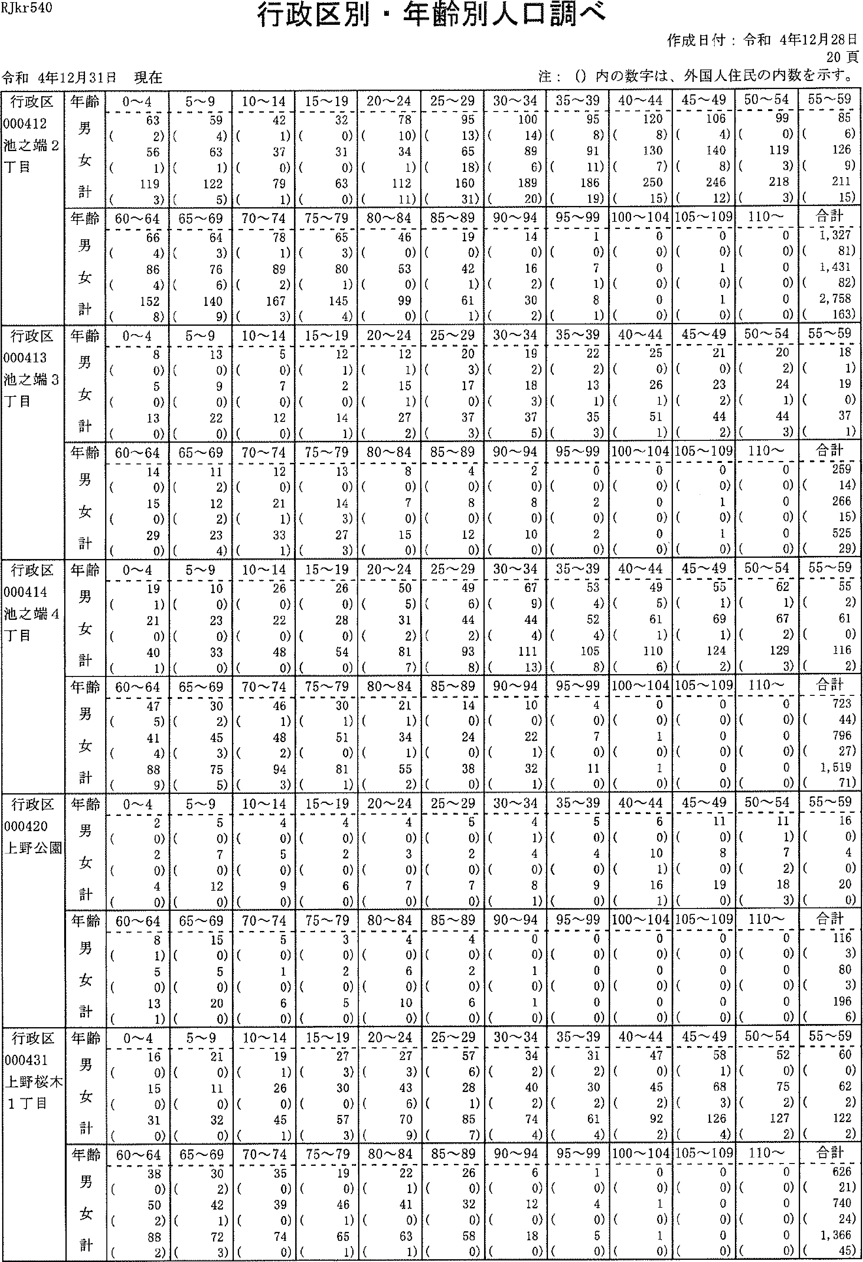

RJkr540
行政区別・年齢別人議調べ
注：(）内の数字は、外国人住民の内数を示す。
令和4年12月31日現在
作成日付：令和4年12月28日
20頁
行政区 000412 池之端2 丁貰 | 年齢 男 女 計 | 0 -4 63 (2) 56 (1) 119 (3) | 5-9 59 (4) 63 (1) 122 (5) | 10---14 42 (1) 37 (0) 79 (1) | 15-'--19 32 (0) 31 (0) 63 (0) | 20---24 78 (1の34 (1)112(ii) | 25-2995 (13)65 (is)160(31) | 30--34100 (14)89 (6) 189 (2の | 35-39 95 (8)91 (ii)186(19) | 40-44120 (8)130 (7) 250 (15) | 45-49 106 (4) 140 (8)246(12) | 50~5499 (0)119 (3) 218 (3) | 翻国
 | 齢1ぐ十維男女計 年多言 | 60-64 66 (4) 86 (4) 152 (8) | 65 --69 64 (3) 76 (6) 140 (9) | 70-'--74 78 (1) 89 (2) 167 (3) | 75-79 65 (3) 80 (i) 145 (4) | 80- 8446 (0)63 (0)99(0) | 85-'--89 19 （の 42 (1) 61 (1) | 90-94 14 (0)16 (2)30(2) | 9078 9 一・ 亡り一 9 | 100----104 0 (o) 0 (0) 0 (0) | 105--109 0 (0) 1 (0) 1 (0) | 110'- 0 (0)0 (0)0(0) | 割国
行政区 000413 池之端3 丁目 | 齢ョJく十雄男女計 年-ブ | 0~4 8 (0) 5 (0) 13 (0) | 5~9 13 (0) 9 (0) 22 (0) | 10-14 5 (0) 7 (0) 12 (0) | 15-1912 (1)2 (0) 14 (1) | 20~24 12 (1) 15 (1) 27 (2) | 25~29 20 (3) 17 (0) 37 (3) | 30~34 l9 (2) 18 (3) 37 (5) | 35~39 22 (2) 13 (1) 35 (3) | 40-44 25 (0) 26 (1) 51 (1) | 45,-49 21 (0) 23 (2) 44 (2) | 50'-54 20 (2) 24 (1) 44 (3) | 馴国
 | 齢ョコく十雄男女計 年y | 60-64 14 （の 15 (0) 29 (0) | 65-69 ii (2) 12 (2) 23 (4) | 70-74 12 (0) 21 (1) 33 (1) | 75'-79 13 (0) 14 (3) 27 (3) | 80'-'84 8 (0) 7 (0) 15 (0) | 85-'---89 4 (0) 8 (0) 12 (0) | 90-94 2 (0) 8 (0) 10 (0) | 900乙020 9 一・ 5 9 | 100--104 0 (0) 0 (0) 0 (0)% | 105- 109 0 (0) 1 (0) 1 (0) | 110'- 0 (0) 0 (0) 0 (0) | 餌国
行政区 000414 池之端4 丁目 | 齢ョフぐ十議男女計 年p | 0-4 19 (1) 21 (0) 40 (1) | 5~9 10 (0) 23 (0) 33 (0) | 10----14 26 (0) 22 (0) 48 (0) | 15'-19 26 (0) 28 (0)54(0) | 20---24 50 (5) 31 (2) 81 (7) | 25'-'--29 49 (6) 44 (2) 93 (8) | 30-34 67 (9) 44 (4) 111 (13) | 35'-39 53 (4) 52 (4) 105 (8) | 40'-44 49 (5) 61 (1) 110 (6) | 45-4955 (1) 69 (1) 124 (2) | 50-54 62 (1) 67 (2) 129 (3) | 55-59 55 (2) 61 (0) 116 (2)
 | 齢ョコぐ十堆男女計 年うプ“言 | 60'-64 47 (5) 41 (4) 88 (9) | 65'-69 30 (2) 45 (3) 75 (5) | 70-74 46 (i) 48 (2) 94 (3) | 75'-.--79 30 (1) 51 (0) 81 (1) | 80-'84 21 (1) 34 (1) 55 (2) | 85'-89 14 (0) 24 (o) 38 (0) | 90-'--94 10 (o) 22 (1) 32 (1) | 95-.--99 4 (0) 7 (0) 11 (0) | 100-104 0 (0) 1 (0) 1 (0) | 105-109 0 (0) 0 (0) 0 (0) | 110'- 0 (0)0 (o)0(0) | 合計 723 (44)796 (27) 1,519 (71)
行政区 000420 上野公園 | 齢1く十雄男女計 年jプ“言 | 0~4 2 (0) 2 (0) 4 (0) | 5~9 5 (0) 7 (0) 12 (0) | 10-14 4 (0) S (0) 9 (0) | 15-19 4 (0) 2 (0) 6 (0) | 20-244 (0)3 (0) 7 (0) | 25-29 6 (0)2 (0) 7 (0) | 30~34 4 (1) 4 (0) 8 (1) | 35~39 5 (0) 4 (0) 9 (0) | 40~44 6 (0) 10 (1) 16 (1) | 45~49 11 (0) S (0) 19 (0) | 50~54 11 (1) 7 (2) 18 (3) | 55~59 16 (0)4 (0) 20 (0)
 | 齢ョJぐ十維男女計年多ブ“言 | 60~64 8 (1) 5 (0) 13 (1) | 65~69 15 （の 5 (0) 20 (0) | 70~74 5 (0) 1 (0) 6 (0) | 75~79 3 (0) 2 (0) 5 (0) | 80~84 4 (0) 6 (0} 1O (0) | 85~894 (0)2 (0) 6 (0) | 90~94 0 (0) l (0) l (0) | 95~99 0 (0)0 (0)0(0) | 100~104 0 (0) 0 (0) 0 (0) | 105~109 Q (Q) 0 (0) Q (0) | 110~ D (0)0 (0) 0 (0) | 合計 116 (3) 80 (3) 196 (6)
木 一00431一LTR | 齢IJじ十雄男女計年jブ“言 | 0~4 16 (0)15 (0) 31 (0) | 一1一nV1一nUり山n ajlZ13 一・ にUl | 10~1419 (1)26 (0)45(1) | 15~19 27 (3}30 (0)57 (3) | 20~24 27 (3) 43 (6) 70 (9) | 25~29 57 (6) 28 (1) 85 (7) | 30~34 34 (2) 40 (2) 74 (4) | 35~39 3l (2) 30 (2) 61 (4) | 40~4447 (0)45 (2) 92 (2) | 45~4958 (1) 68 (3) 126 (4) | 50~5452 (0)75 (2)127(2) | 55~59 60 (0) 62 (2)122 (2)
 | 齢ョJじ十維男女計年1プ“言 | 60~64 3B (0) 50 (2) 88 (2) | 65~69 30 (2) 42 (1) 72 (3) | 70~74 35 (0) 39 (0) 74 (0) | 75~7919 (0)46 (1)65(1) | 80~84 22 (1) 41 (0) 63 (1) | 85~89 26 (0) 32 (0) 58 (0) | 90~94 6 (0) 12 (0) 18 (0) | 95~99 1 (0) 4 (0) 5 (0) | 100~104 O (0) 1 (0) l (0) | 105~109 0 (0) 0 (0) 0 (0) | 110~ 0 (0)0 (0)0(0) | 合計 626 (21)740 (24) 1,366 (45)

